상품제안서
브리츠 2.1채널 블루투스 스피커 | 상품코드: S29476

 |  |  |  |  |  |  | 02-713-8555 | www.synergygift.co.kr
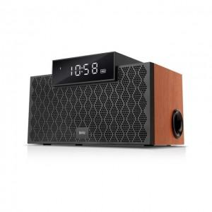

【상세/제작정보】

【인쇄/포장옵션】 | 전사지인쇄 / 포장지포장

【공급단가】 | 수량 | 10~ | 30~ | 50~ | 100~ | 300~
*VAT별도 | 단가 | 91,700원 | 88,800원 | 85,900원 | 83,700원 | 82,200원

【상품 URL】 | https://www.synergygift.co.kr:443/src/goods_detail.php?gdno=29476

